상품제안서
모락 에그문 2in1 LED 무드등 고속무선충전기 | 상품코드: F23061

 |  |  |  |  |  |  | 02-412-0044 | www.easy1.co.kr
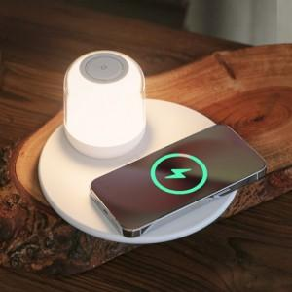

【상세/제작정보】

【인쇄/포장옵션】 | 실크 / 포장지포장

【공급단가】 | 수량 | 50~ | 100~ | 500~ | 1,000~ | 2,000~
*VAT별도 | 단가 | 29,900원 | 29,440원 | 28,750원 | 27,600원 | 26,450원

【상품 URL】 | https://dev.easy1.co.kr:443/src/goods_detail.php?gdno=23061

